Ejercicio 1
Suponga que en el mercado se consiguen 3 tipos de gaseosas colas que son: coca cola, Pepsi cola y big cola cuando una persona a comprado coca cola existe una probabilidad de que la siga consumiendo de el 75%, un 15% de que compre Pepsi cola y un 10% de que compre big cola; cuando el comprador actualmente consume Pepsi existe una probabilidad de que la siga comprando de 60%, un 25% que compre coca cola y un 15% big cola; si en la actualidad consuma big cola la probabilidad de que la siga consumiendo es del 50%, un 30% que compre coca cola y 20% pepsi cola.

Diseñe el diagrama y la matriz de transición.

Coca Cola
Pepsi
Coca cola | 75% |  | 15% |  |  |  |  |  | Situación futura
Pepsi |  |  |  |  |  | 60% |  |  | Coca Cola | Pepsi | Big Cola
Big cola |  |  |  |  |  |  | Situación Actual | Coca Cola | 75% | 15% | 10% | 100%
 |  |  |  |  |  |  |  | Pepsi | 25% | 60% | 15% | 100%
 |  |  | 25% |  |  |  |  | Big Cola | 30% | 20% | 50% | 100%

 |  |  |  | 20%
 |  |  | 30%

 |  | 10% |  |  | 15%
Big cola

 |  |  |  | 50%

Ejercicio 2
Existen 3 operadores de telefonía en el país: Claro, Tigo y Movistar. Cuando un usuario pertenece a Tigo, tiene una probabilidad de no cambiar de operador del 60%, de pasarse a Claro del 20%, o a Movistar del 20%. Si el usuario pertenece a Claro, tiene una probabilidad del 50% de permanecer en Claro, de pasarse a Tigo del 30% o a Movistar del 20%. Si el usuario pertenece a Movistar, permanece en Movistar el 40% de las veces, se pasa a Claro con una probabilidad del 30% y a Tigo el 30% de las veces. Diseñe el diagrama y la matriz de transición.

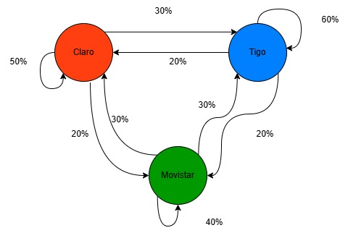
Claro |  |  | Situación futura
Tigo |  |  | Claro | Tigo | Movistar
Movistar | Situación Actual | Claro | 50% | 30% | 20% | 100%
 |  | Tigo | 20% | 60% | 20% | 100%
 |  | Movistar | 30% | 30% | 40% | 100%

Ejercicio 3
En un mes dado, Besrhka pierde 10% de sus clientes que cambian a Pull&Bear. y 20% de su mercado cambia a Zara; pero Pull&Bear, pierde 5% de su mercado que cambia a Bershka y 10% que cambia a Zara cada mes; luego, Zara pierde 5% de su mercado que cambia a Pull&Bear y 5% de su mercado que cambia a Bershka. Diseñe el diagrama y la matriz de transición.

Bershka |  |  | Situación futura
Pull&bear |  |  | Bershka | Pull&bear | Zara
Zara | Situación Actual | Bershka | 70% | 10% | 20% | 100%
 |  | Pull&bear | 5% | 85% | 10% | 100%
 |  | Zara | 5% | 5% | 90% | 100%

 | 70% |  |  | 10% |  |  | 85%
Bershka
Pull&Bear

 |  |  |  | 5%

 |  |  |  |  | 5%
 |  |  | 5%
 |  | 20% |  |  |  | 10%

Zara

 |  |  |  |  | 90%

